Přehled
Pověřující zadavatel |  |  |  |  | notebook 14 palců
IČO | Název | Kontaktní osoba pověřujícího zadavatele | Kontaktní údaje - email | Kontaktní údaje - telefon | Notebook II | Monitor I | Dok. stanice II | Příslušenství I | Příslušenství II | Brašna II
00006947 | Správa železnic | Jan Vzor | jan.vzor@mfcr.cz | 257605468 | 1014 | 95 | 1014 | 0 | 77 | 35
ZDE VLOŽTE IČO | Neznámý subjekt | [ZDE VYPLŇTE JMÉNO A PŘÍJMENÍ KONTAKTNÍ OSOBY POVĚŘUJÍCÍHO ZADAVATELE] |  | [ZDE VYPLŇTE EMAIL A TELEFON]
ZDE VLOŽTE IČO | Neznámý subjekt | [ZDE VYPLŇTE JMÉNO A PŘÍJMENÍ KONTAKTNÍ OSOBY POVĚŘUJÍCÍHO ZADAVATELE] |  | [ZDE VYPLŇTE EMAIL A TELEFON]
ZDE VLOŽTE IČO | Neznámý subjekt | [ZDE VYPLŇTE JMÉNO A PŘÍJMENÍ KONTAKTNÍ OSOBY POVĚŘUJÍCÍHO ZADAVATELE] |  | [ZDE VYPLŇTE EMAIL A TELEFON]
ZDE VLOŽTE IČO | Neznámý subjekt | [ZDE VYPLŇTE JMÉNO A PŘÍJMENÍ KONTAKTNÍ OSOBY POVĚŘUJÍCÍHO ZADAVATELE] |  | [ZDE VYPLŇTE EMAIL A TELEFON]
ZDE VLOŽTE IČO | Neznámý subjekt | [ZDE VYPLŇTE JMÉNO A PŘÍJMENÍ KONTAKTNÍ OSOBY POVĚŘUJÍCÍHO ZADAVATELE] |  | [ZDE VYPLŇTE EMAIL A TELEFON]
ZDE VLOŽTE IČO | Neznámý subjekt | [ZDE VYPLŇTE JMÉNO A PŘÍJMENÍ KONTAKTNÍ OSOBY POVĚŘUJÍCÍHO ZADAVATELE] |  | [ZDE VYPLŇTE EMAIL A TELEFON]
 |  |  |  | Předpokládaná hodnota bez DPH | 20,000 Kč | 3,000 Kč | 2,000 Kč | 600 Kč | 400 Kč | 300 Kč
 |  |  |  | Poslední vysoutěžená hodnota bez DPH | 17,360 Kč | 2,730 Kč | 1,620 Kč | 750 Kč | 430 Kč | 180 Kč

Instrukce:
- technické specifikace jednotlivých položek se nachází na dalším listu tohoto sešitu,
- technické specifikace byly úspěšně vysoutěženy na jaře 2020 - realizované ceny jsou v tabulce, specifikace vyoutěžených výrobků jsou na dalším listu tohoto sešitu,
- v rámci výzvy lze poptávat i pouze některá plnění (např. pouze notebook bez monitoru atp.),
- položky Příslušenství I a Příslušenství II se odlišují klávesnicí (Příslušenství I má v klávesnici zabudovanou čtečku čipových karet),
- dodací lhůta je stanovena do 9 týdnů od účinnosti smlouvy kvůli problémům s dopravou z Číny,
- doprava po území ČR je zahrnuta v ceně,
- předpokladem účasti ve VZ je uzavřená smlouva o centralizovaném zadávání s MF,
- realizace VZ je podmíněna schválením ze strany paní ministryně financí,
- kontakt pro jakékoli případné dotazy: daniel.jirasko@mfcr.cz, tel. 257 042 463.

Poslední vysoutěžená specifikac
Technická specifikace poptávaného plnění - Výzva 14-2020

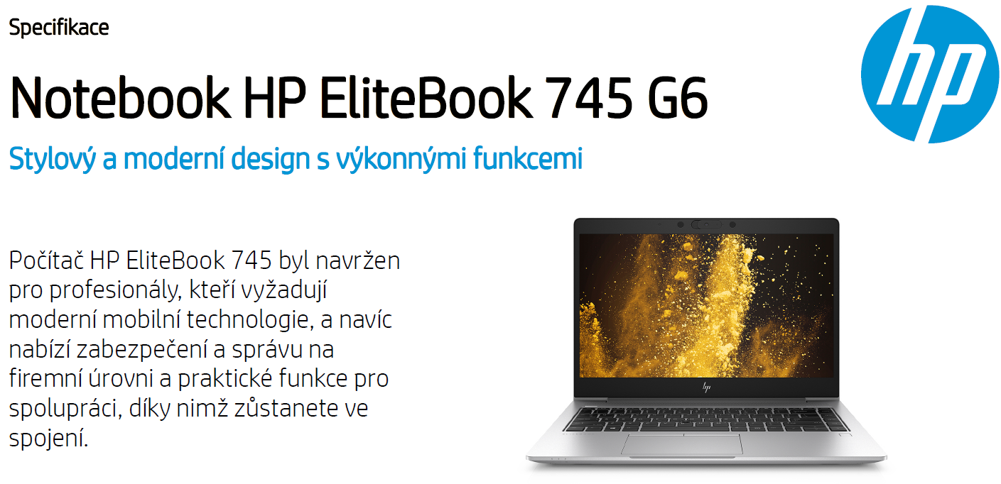
Požadavky kupujícího |  | Nabídka prodávajícího
Notebook II |  | HP EliteBook 745 G6
Parametr | Požadavek zadavatele | Splňuje ANO/NE | Popis konkrétního splnění požadavku
Konstrukční provedení: | Šasi zpevněné konstrukce (kov, skelná vlákna, ABS, karbon) s odolnými panty | ANO
Barva: | Černá, šedá, stříbrná nebo podobné tmavé zabarvení | ANO | černo - stříbrné barevné provedení
Váha s baterií: | Max. 1,70 kg | ANO | váha s baterií 1,5 kg
Procesor: | 1x, min. hodnota dle PassMark - 8000 bodů, skóre dle PassMark CPU Mark (dle Přílohy č. 5 Výzvy) | ANO | AMD Ryzen 5 PRO 3500U, 8 294 bodů dle Přílohy č. 5 Hodnoty benchmarku CPU
Operační paměť: | Min. 8 GB DDR4 2400 MHz osazeno jedním modulem | ANO | 8GB (1x8GB) DDR4 2400
 | Možnost rozšířit alespoň na 32 GB RAM | ANO
Pevný disk: | SSD, min. 250 GB NVME | ANO | 256GB PCIe NVMe Value Solid State Drive
 | Rychlost čtení / zápis min. 500 MB/s | ANO
Display: | Úhlopříčka v rozmezí 14“ - 15“, nativní rozlišení min. 1920x1080 | ANO | 14" FHD (rozlišení 1920x1080)
 | LED podsvícení, antireflexní, matný | ANO
Grafická karta: | Integrovaná, podporující vícemonitorové zobrazení | ANO
Zvuková karta | Integrovaná , integrovaný mikrofon a integrované reproduktory | ANO
Typ a počet rozhraní | Min. 3x USB konektory (z toho min. 1x USB 3.0 konektor stále napájený a min. 1x USB-C) | ANO | 1x USB Type-C™ 2x USB 3.1 Gen 1 (1x stále napájený)
 | Min. 1x digitální konektor HDMI | ANO | 1x HDMI 2.0
 | 10/100/1000 Mbps, podpora WOL, min. 1x RJ 45 - lze řešit jiným portem (počítá se do splnění minimálního počtu u jiných požadavků) | ANO | Realtek RTK8111EPH 10/100/1000 Mbps, podpora WOL, 1x RJ45
 | 1x Bluetooth 4.0 LE, interní | ANO
 | 1x Wi-Fi 802.11 a/b/g/n, interní | ANO
 | 1x modem 4G LTE 800, 900, 1800, 2100, interní, uživatelsky vyměnitelná SIM karta bez použití nářadí | ANO
 | 1x interní čtečka čipových karet, kompatibilní s ISO IEC 7810 ID-1 a ISO IEC 7816 (standardy pro čipové karty) | ANO
 | 1x kombinovaný konektor audio (mikrofon/sluchátka), nebo 1x vstup pro mikrofon + 1x stereo výstup pro sluchátka | ANO | 1x kombinovaný konektor audio (mikrofon/sluchátka)
 | 1x dokovací konektor (kompatibilní s dodanou dokovací stanicí) - počítá se do splnění minimálního počtu u jiných portů notebooku | ANO
Vstupní zařízení: | Integrovaná klávesnice - znaková sada CZ/US, podsvícená nebo osvětlená, voděodolná | ANO
 | Integrované (TouchPad) | ANO
 | Integrovaná webkamera s min. rozlišením HD | ANO
Baterie: | Min. doba provozu - 8 hodin při běžné práci | ANO | doba provozu více než 12 hodin při běžné práci
Operační systém: | Licence Windows 10 Professional CZ OEM (64-bit) | ANO
 | Hardwarová podpora pro Windows 10 (64-bit) | ANO
BIOS: | Zabezpečení heslem proti neoprávněnému přístupu na dvou úrovních administrátor/uživatel | ANO
 | Možnost zabezpečení spuštění („bootování“) heslem na dvou úrovních administrátor/uživatel | ANO
 | Podpora zavedení operačního systému ze zařízení připojeného k USB portu | ANO
 | Možnost zablokování vybraných zařízení a sběrnic tak, aby s nimi nemohl pracovat operační systém (USB porty…) | ANO
 | Vzdálená diagnostika HW nezávisle na stavu operačního programu, vzdálené vypnutí a zapnutí počítače. Podpora vzdálené konzole KVM na HW úrovni. | ANO
Zabezpečení: | Zabezpečení Technologie TPM 2.0 chip s certifikací TCG, příprava pro mechanické zabezpečení lankem se zámkem či případné jiné obdobné řešení | ANO
Ostatní: | Soulad s direktivou RoHS, certifikát EPEAT Silver, EnergyStar min. 6.0 | ANO
 | Síťový adaptér odpovídající příkonu notebooku, napájecí kabel | ANO
Záruční podmínky: | Min. 60 měsíců u notebooku a příslušenství (vyjma baterie) | ANO | záruční doba 60 měsíců
 | Min. 36 měsíců na baterii notebooku | ANO | záruční doba 36 měsíců na baterii
Servis: | V místě instalace zařízení u zákazníka s ukončením opravy následující pracovní den od jejího nahlášení. Servis prováděný výrobcem či jím autorizovaným subjektem | ANO
 | Jediné kontaktní místo pro nahlášení poruch pro celou ČR | ANO
 | Podpora poskytovaná prostřednictvím telefonní linky musí být dostupná v pracovní dny min. v době od 9:00 do 16:00 hod. | ANO
 | Podpora prostřednictvím internetu musí umožňovat stahování ovladačů a manuálů z internetu | ANO
 | Při výměně HDD či celého zařízení zůstává původní HDD majetkem kupujícího (neodváží se) | ANO

Dokovací stanice II |  | HP UltraSlim Docking Station
Parametr | Požadavek zadavatele | Splňuje ANO/NE | Popis konkrétního splnění požadavku
Rozhraní: | Min. 2x digitální port (DisplayPort, miniDisplayPort nebo HDMI) | ANO | 2x DisplayPort
 | Možnost souběžného připojení dvou Monitorů I | ANO
 | Min. 4x USB port (z toho minimálně 2x USB 3.0 port) | ANO | 4x USB 3.0 port
 | 1x RJ-45, 10/100/1000 Mbps | ANO
 | 1x konektor pro připojení sluchátek nebo reproduktorů | ANO
 | 1x dokovací konektor (kompatibilní s dodaným notebookem) - nepočítá se do splnění minimálního počtu jiných portů dokovací stanice | ANO
 | 1x napájecí konektor | ANO
 | Síťový adaptér odpovídající maximálnímu možnému příkonu notebooku a dokovací stanice | ANO
 | Kompatibilní s dodaným modelem notebooku | ANO
Záruční podmínky: | Min. 60 měsíců | ANO
Servis: | V místě instalace zařízení u zákazníka s ukončením opravy následující pracovní den od jejího nahlášení. Servis prováděný výrobcem či jím autorizovaným subjektem | ANO
 | Jediné kontaktní místo pro nahlášení poruch pro celou ČR, servisní střediska pokrývající celé území ČR | ANO
 | Podpora poskytovaná prostřednictvím telefonní linky musí být dostupná v pracovní dny min. v době od 9:00 do 16:00 hod. | ANO

Příslušenství I
Parametr | Požadavek zadavatele | Splňuje ANO/NE | Popis konkrétního splnění požadavku
Příslušenství: | Klávesnice s 12 funkčními tlačítky, rozložení US/CZ, připojení USB | ANO
 | Čtečka čipových karet zabudovaná v klávesnici kompatibilní s ISO IEC 7810 ID-1 a ISO IEC 7816 (standardy pro čipové karty) | ANO
 | Optická myš, minimálně 2 tlačítka s kolečkem, připojení USB | ANO
Záruční podmínky: | Min. 60 měsíců | ANO | záruční doba 60 měsíců
Servis: | V místě instalace zařízení u zákazníka s ukončením opravy následující pracovní den od jejího nahlášení. Servis prováděný výrobcem či jím autorizovaným subjektem | ANO

Příslušenství II
Parametr | Požadavek zadavatele | Splňuje ANO/NE | Popis konkrétního splnění požadavku
Příslušenství: | Klávesnice s 12 funkčními tlačítky, rozložení US/CZ, připojení USB | ANO
 | Optická myš, minimálně 2 tlačítka s kolečkem, připojení USB | ANO
Záruční podmínky: | Min. 60 měsíců | ANO | záruční doba 60 měsíců
Servis: | V místě instalace zařízení u zákazníka s ukončením opravy následující pracovní den od jejího nahlášení. Servis prováděný výrobcem či jím autorizovaným subjektem | ANO

Monitor I |  | HP P24h G4 FHD Monitor
Parametr | Požadavek zadavatele | Splňuje ANO/NE | Popis konkrétního splnění požadavku
Velikost: | Přesná obchodní velikost 24" | ANO
 | Minimální úhlopříčka zobrazovací plochy 23,7" | ANO | uhlopříčka 23,8"
Vlastnosti: | Matný povrch zobrazovací plochy, výškově stavitelný, vertikální a horizontální polohovatelnost, funkce pivot | ANO
Rozlišení: | Přesně 1920 x 1080 bodů, nebo přesně 1920 x 1200 bodů | ANO | přesně 1920 x 1080 bodů
...

